关系图
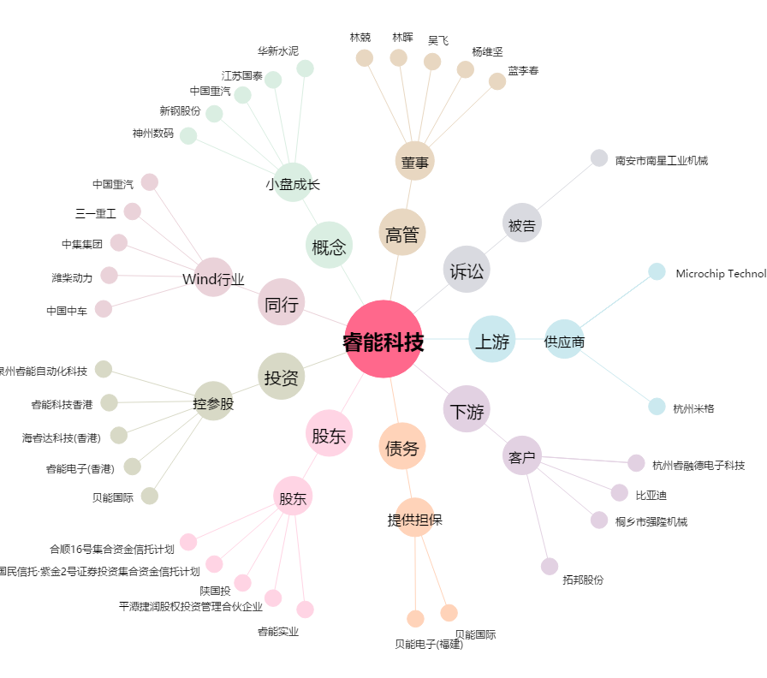
睿能科技[603933.SH] - 关系概览图

